World Equity
SUSTAINABLE WORLD EQUITY

CHARAKTERISTIKA FONDU
STRUKTURA FONDU

3,80% hotovost | 0.038
6,90% komunikační služby | 0.069
12,90% finanční služby | 0.129
9,80% průmysl | 0.098
6,10% spotřeba - cyklická | 0.061
12,30% zdravotnictví | 0.123
14,00% spotřeba - necyklická | 0.14
22,50% informační technologie | 0.225
11,70% ostatní | 0.117
Název fondu: | SUSTAINABLE WORLD EQUITY

AKCIOVÝ FOND
Investiční manažer: | Generali Investments Partners S.p.A.
Hodnota fondu: | 284,10 mEUR
Počátek obchodování: | 2006-07-26
Investiční cíl: Cílem fondu je překonat jeho benchmark (kterým je MSCI World – Net Total Return Index). Fond investuje především do akcií společností s velkou tržní kapitalizací. Dále může investovat do hotovosti, krátkodobých dluhových instrumentů a dluhopisů. Fond může používat finanční nástroje a deriváty pro zajišťovací účely, pro efektivní správu portfolia a pro investiční účely.

POPLATKY GENERALI ČESKÁ POJIŠŤOVNA A.S.*
TOP 10
GENERALI INVESTMENTS LUXEMBOURG SA
Rozdíl mezi nákupním a prodejním kurzem podílových jednotek: | Běžné/jednorázové pojistné: 5 %/0 % Mimořádné pojistné 2% resp. 3 %** | Společnost |  |  | % v portfoliu | Sektor
Částečný odkup: | 0,25 % z odkoupené částky, minimálně však 50 Kč a maximálně 500 Kč | Apple Inc. (AAPL UW) |  |  | 4.11 | informační technologie
Poplatky za přemístění: | V každém poj. roce 2 zdarma, jinak 0,25 % akt. hodnoty přemístěných jednotek, min. 50 Kč a max. 500 Kč. | Microsoft Corp (MSFT UW) |  |  | 3.25 | informační technologie
Poplatky za správu fondu***: | 2 % p.a. | Amazon.com, Inc. (AMZN UW) |  |  | 2.68 | spotřeba - necyklická
* výtah ze sazebníku poplatků k IŽP týkající se fondů, v případě rozdílů platí sazebník poplatků |  | Alphabet Inc-CL A (GOOGL UW) |  |  | 2.50 | komunikační služby
** závisí na produktu *** náklady za správu fondu jsou započtené v NAV (t.j. v kurzu) |  | Visa Inc - Class A Shares (V UN) |  |  | 1.16 | informační technologie
KOMENTÁŘ K TRHU
KOMENTÁR TRHU
KOMENTÁŘ TRHU
KOMENTÁŘ TRHU
VÝKONNOST FONDU
 |  | JPMorgan Chase & Co. (JMP UN) |  |  | 0.99 | finanční služby
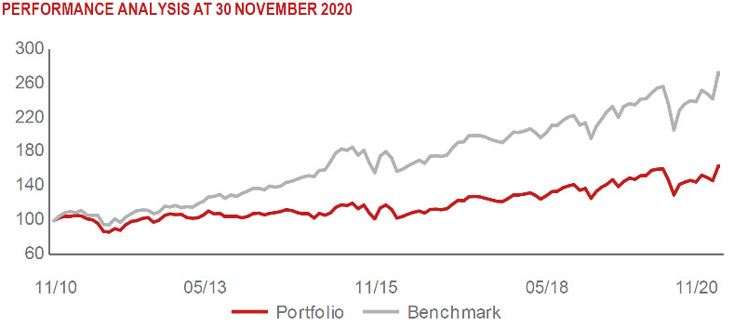 |  | NVIDIA Corp. (NVDA UW) |  |  | 0.87 | informační technologie
 |  | UNITEDHEALTH GROUP INC (UNH UN) |  |  | 0.84 | zdravotnictví
 |  | BERKSHIRE HATHAWAY INC-CL B |  |  | 0.83 | finanční služby
 |  | TESLA INC (TSLA UW) |  |  | 0.81 | spotřeba - necyklická

STATISTIKY
 |  | STD | IR | TE | Rating Morningstar(4) |  | Quartile Morn.
 |  | 25.24% | -2.32% | 2.45% | x |  | x
 |  | (1) Standard Deviation (Směrodatná odchylka): míra rizika, volatilita výkonnosti fondu. (2) Information Ratio (Informační poměr): poměr průměrně dosaženého výnosu oproti odchylce od indexu. (3) Tracking Error: směrodatná odchylka rozdílu výkonnosti fondu

VÝKONNOST (EUR)

 |  | 1 měsíc (%) | YTD (%) |  | 1 rok (%) | od počátku (%)
SUSTAINABLE WORLD EQUITY (ISIN: LU0260158042) |  | 10.58 | -1.53 |  | -0.79 | 27.89
Benchmark * |  | 9.83 | 4.34 |  | 6.74 | -
Excess Return |  | 0.75 | -5.87 |  | -7.53 | NA
Listopad 2020
* MSCI World – Net Total Return Index
Hodnota investice do podílových fondů může růst, klesat nebo stagnovat podle situace na finančních trzích. Minulé výnosy nejsou zárukou výnosů v budoucnu.

